Hoja2
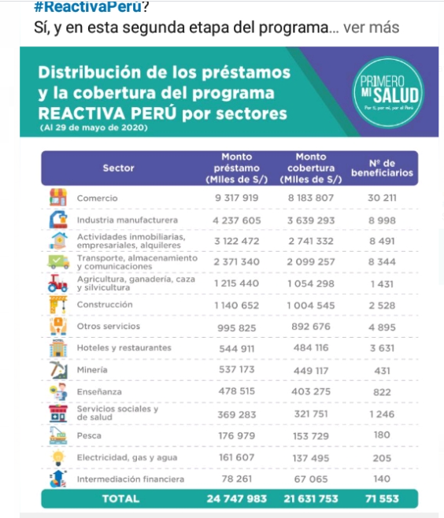

 |  | Monto | Monto | % | N° de
 | Sector | préstamo | cobertura | cobertura | beneficiarios | monto prest. Promedio
 | Comercio | 9317919 | 8183807 | 0.878 | 30211 | 308.42802291
 | Industria manufacturera | 4237605 | 3639293 | 0.859 | 8998 | 470.94965548
 | Actividades inmobiliarias, empresariales y alquileres | 3122472 | 2741332 | 0.878 | 8491 | 367.73901778
 | Transportes, almacenamiento y comunicaciones | 2371340 | 2099257 | 0.885 | 8344 | 284.1970278
 | Agricultura, ganadería, caza y silvicultura | 1215440 | 1054298 | 0.867 | 1431 | 849.36408106
Cobertura vs monto de préstamo promedio
 | Construcción | 1140652 | 1004545 | 0.881 | 2528 | 451.20727848
 | Otros servicios | 995825 | 892676 | 0.896 | 4895 | 203.4371808
 | Hoteles y restaurantes | 544911 | 484116 | 0.888 | 3631 | 150.07188102
 | Minería | 537173 | 449117 | 0.836 | 431 | 1246.3410673
 | Enseñanza | 478515 | 403275 | 0.843 | 822 | 582.1350365
 | Servicios sociales y de salud | 369283 | 321751 | 0.871 | 1246 | 296.37479936
 | Pesca | 176979 | 153729 | 0.869 | 180 | 983.21666667
 | Electricidad, gas y agua | 161607 | 137495 | 0.851 | 205 | 788.32682927
 | Intemediación financiera | 78261 | 67065 | 0.857 | 140 | 559.00714286
 |  | 24747982 | 21631756 | 0.87408161199 | 71553

Cobertura vs monto de préstamo promedio (en miles de soles)
308.42802291 | 0.878
470.94965548 | 0.859
367.73901778 | 0.878
284.1970278 | 0.885
849.36408106 |  | 0.86742085171
451.20727848 | 0.881
203.4371808 | 0.896
150.07188102 | 0.888
1246.3410673 | 0.836
582.1350365 | 0.843
296.37479936 | 0.871
983.21666667 |  | 0.86862848135
788.32682927 | 0.851
559.00714286 | 0.857

 |  |  |  |  | 98
 |  |  |  |  | 95
 |  |  |  |  | 90
 |  |  |  |  | 80

 |  | Monto | Monto | % | N° de
 | Sector | préstamo | cobertura | cobertura | beneficiarios | monto prest. Promedio
Comercio | Comercio | 9317919 | 8183807 | 0.878 | 30211 | 308.42802291
Manufactura | Industria manufacturera | 4237605 | 3639293 | 0.859 | 8998 | 470.94965548
Inmobiliarias | Actividades inmobiliarias, empresariales y alquileres | 3122472 | 2741332 | 0.878 | 8491 | 367.73901778
Logística | Transportes, almacenamiento y comunicaciones | 2371340 | 2099257 | 0.885 | 8344 | 284.1970278
Agricultura y Ganadería | Agricultura, ganadería, caza y silvicultura | 1215440 | 1054298 |  | 1431 | 849.36408106 | 0.867
Construcción | Construcción | 1140652 | 1004545 | 0.881 | 2528 | 451.20727848
Otros servicios | Otros servicios | 995825 | 892676 | 0.896 | 4895 | 203.4371808
Hoteles y restaurantes | Hoteles y restaurantes | 544911 | 484116 | 0.888 | 3631 | 150.07188102
Minería | Minería | 537173 | 449117 | 0.836 | 431 | 1246.3410673
Enseñanza | Enseñanza | 478515 | 403275 | 0.843 | 822 | 582.1350365
Servicios sociales y de salud | Servicios sociales y de salud | 369283 | 321751 | 0.871 | 1246 | 296.37479936
Pesca | Pesca | 176979 | 153729 |  | 180 | 983.21666667 | 0.869
Electricidad, gas y agua | Electricidad, gas y agua | 161607 | 137495 | 0.851 | 205 | 788.32682927
Intemediación financiera | Intemediación financiera | 78261 | 67065 | 0.857 | 140 | 559.00714286
 |  | 24747982 | 21631756 | 0.87408161199 | 71553

Cobertura vs monto de préstamo promedio
308.42802291 | 0.878
470.94965548 | 0.859
367.73901778 | 0.878
284.1970278 | 0.885
849.36408106 |  | 0.86742085171
451.20727848 | 0.881
203.4371808 | 0.896
150.07188102 | 0.888
1246.3410673 |  | 0.83607515642
582.1350365 | 0.843
296.37479936 | 0.871
983.21666667 |  | 0.86862848135
788.32682927 | 0.851
559.00714286 | 0.857

 | Sector | préstamo | cobertura | cobertura | beneficiarios | monto prest. Promedio
 | Comercio | 9317919 | 8183807 | 0.878 | 30211 | 308.42802291
 | Industria manufacturera | 4237605 | 3639293 | 0.859 | 8998 | 470.94965548
 | Actividades inmobiliarias, empresariales y alquileres | 3122472 | 2741332 | 0.878 | 8491 | 367.73901778
 | Transportes, almacenamiento y comunicaciones | 2371340 | 2099257 | 0.885 | 8344 | 284.1970278
 | Agricultura, ganadería, caza y silvicultura | 1215440 | 1054298 |  | 1431 | 849.36408106 | 0.867
 | Construcción | 1140652 | 1004545 | 0.881 | 2528 | 451.20727848
 | Otros servicios | 995825 | 892676 | 0.896 | 4895 | 203.4371808
 | Hoteles y restaurantes | 544911 | 484116 | 0.888 | 3631 | 150.07188102
 | Minería | 537173 | 449117 |  | 431 | 1246.3410673 | 0.836
 | Enseñanza | 478515 | 403275 | 0.843 | 822 | 582.1350365
 | Servicios sociales y de salud | 369283 | 321751 | 0.871 | 1246 | 296.37479936
 | Pesca | 176979 | 153729 |  | 180 | 983.21666667 | 0.869
 | Electricidad, gas y agua | 161607 | 137495 | 0.851 | 205 | 788.32682927
 | Intemediación financiera | 78261 | 67065 | 0.857 | 140 | 559.00714286
 |  | 24747982 | 21631756 | 0.87408161199 | 71553

Cobertura vs monto de préstamo promedio (en miles de soles)
308.42802291 | 0.878
470.94965548 | 0.859
367.73901778 | 0.878
284.1970278 | 0.885
849.36408106 |  | 0.86742085171
451.20727848 | 0.881
203.4371808 | 0.896
150.07188102 | 0.888
1246.3410673 |  | 0.83607515642
582.1350365 | 0.843
296.37479936 | 0.871
983.21666667 |  | 0.86862848135
788.32682927 |  |  | 0.85079854214
559.00714286 | 0.857

 |  |  |  |  | 0.98
 |  |  |  |  | 0.95 | MicroyPequeñas
 |  |  |  |  | 0.9 | PyMedianas
 |  |  |  |  | 0.8 | Grandes

 | Sector | préstamo | cobertura | cobertura | beneficiarios | monto prest. Promedio
 | Comercio | 9317919 | 8183807 | 0.878 | 30211 | 308.42802291
 | Industria manufacturera | 4237605 | 3639293 | 0.859 | 8998 | 470.94965548
 | Actividades inmobiliarias, empresariales y alquileres | 3122472 | 2741332 | 0.878 | 8491 | 367.73901778
 | Transportes, almacenamiento y comunicaciones | 2371340 | 2099257 | 0.885 | 8344 | 284.1970278
 | Agricultura, ganadería, caza y silvicultura | 1215440 | 1054298 |  | 1431 | 849.36408106 | 0.867
 | Construcción | 1140652 | 1004545 | 0.881 | 2528 | 451.20727848
 | Otros servicios | 995825 | 892676 | 0.896 | 4895 | 203.4371808
 | Hoteles y restaurantes | 544911 | 484116 | 0.888 | 3631 | 150.07188102
 | Minería | 537173 | 449117 |  | 431 | 1246.3410673 | 0.836
 | Enseñanza | 478515 | 403275 | 0.843 | 822 | 582.1350365
 | Servicios sociales y de salud | 369283 | 321751 | 0.871 | 1246 | 296.37479936
 | Pesca | 176979 | 153729 |  | 180 | 983.21666667 | 0.869
 | Electricidad, gas y agua | 161607 | 137495 |  | 205 | 788.32682927 |  | 0.851
 | Intemediación financiera | 78261 | 67065 | 0.857 | 140 | 559.00714286
 |  | 24747982 | 21631756 | 0.87408161199 | 71553

